2024_data
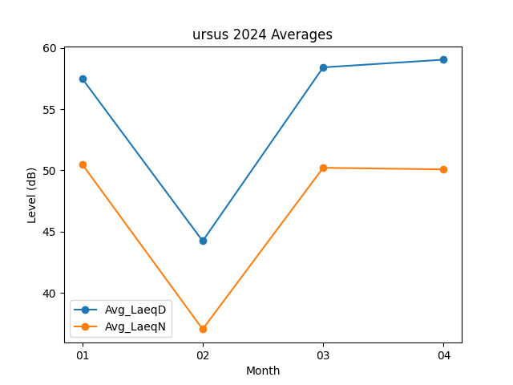
Month | Avg_LaeqD | Avg_LaeqN
01 | 57.493548387 | 50.506451613
02 | 44.237931034 | 37.04137931
03 | 58.409677419 | 50.212903226
04 | 59.036666667 | 50.083333333

